Sheet
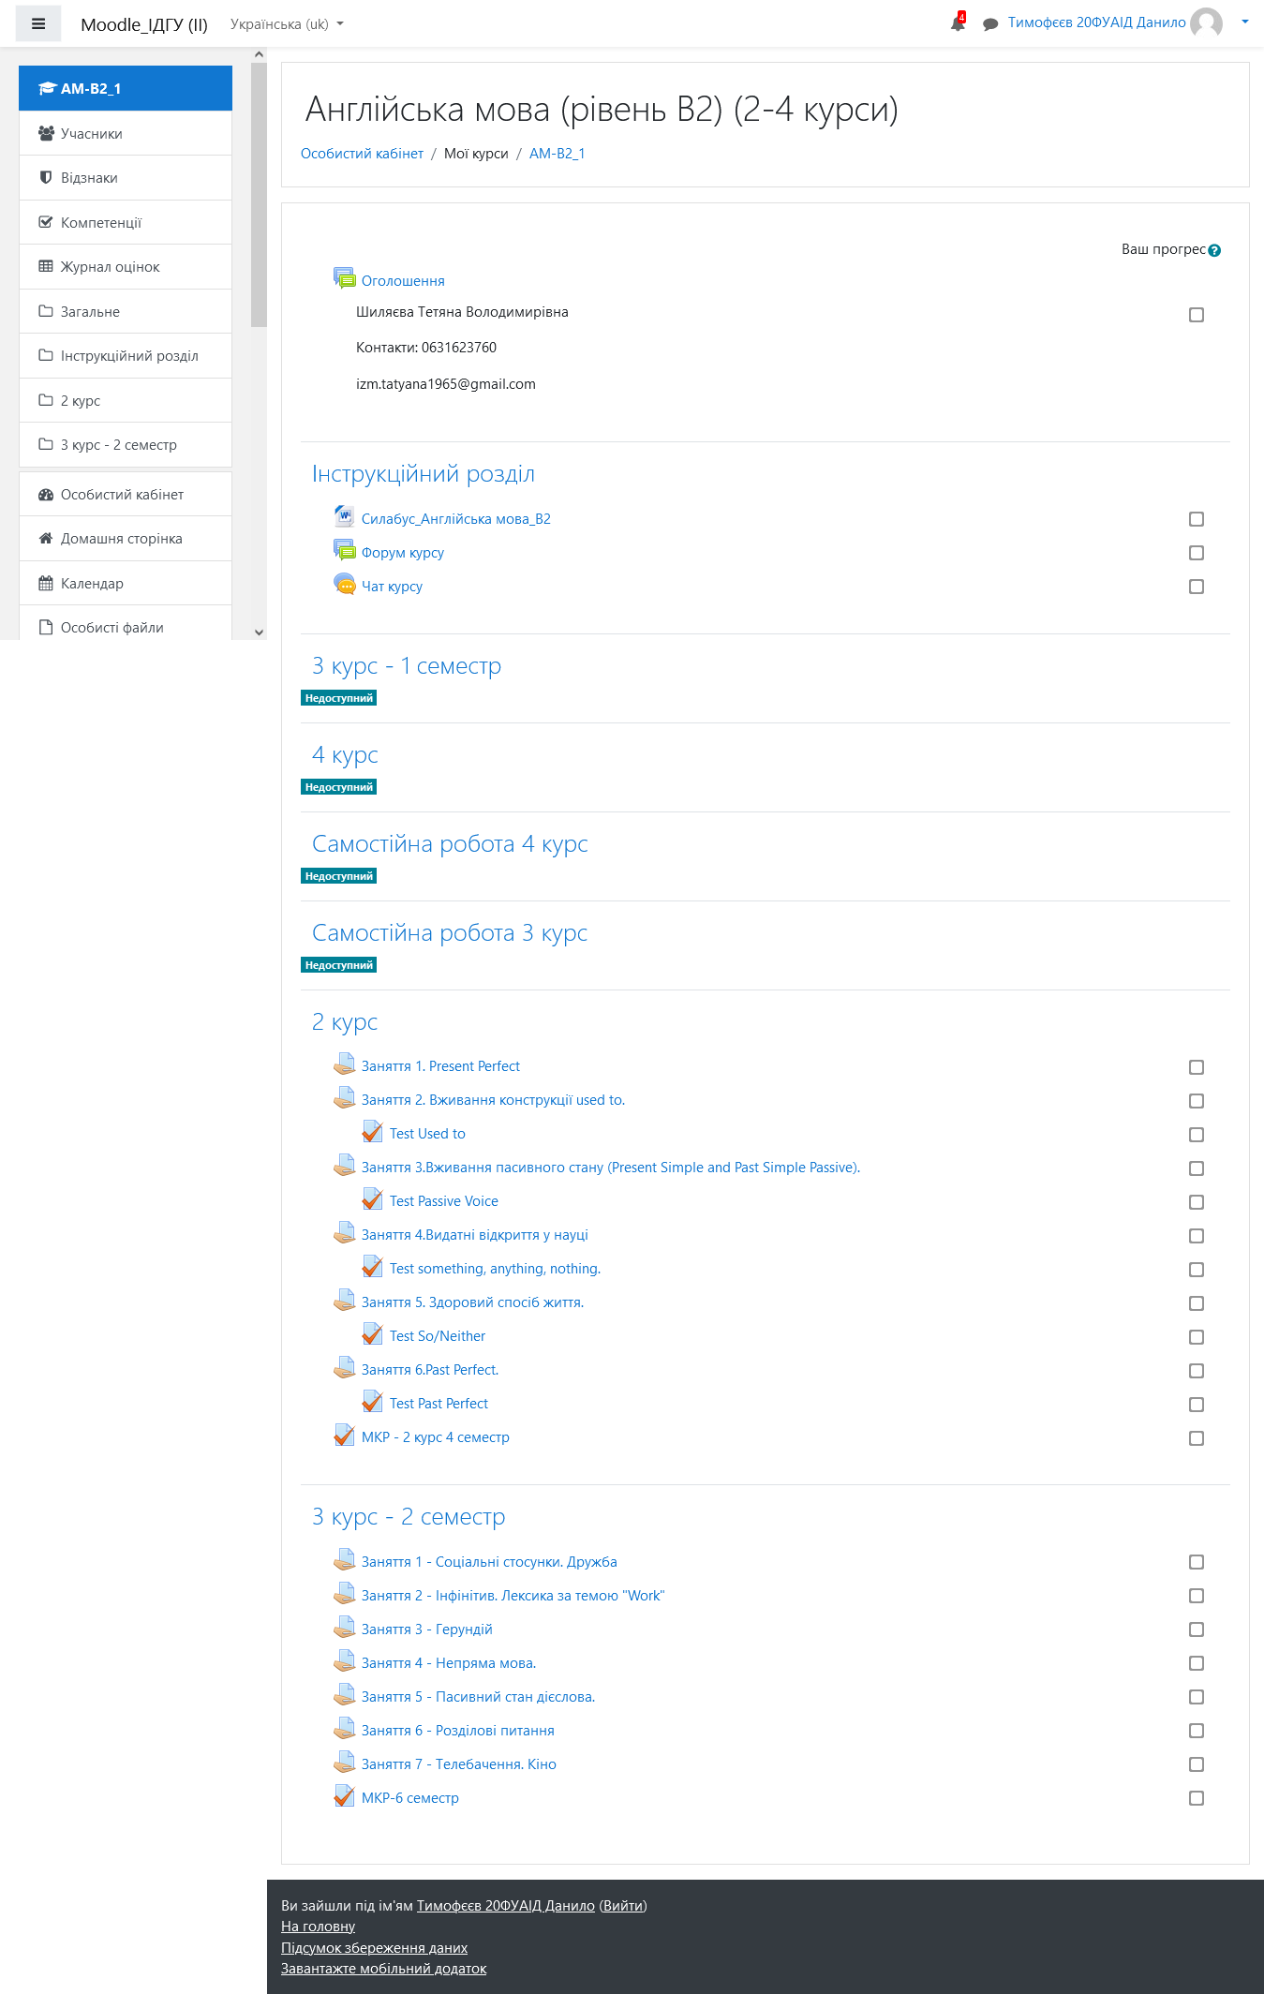
Довідка про наповнення курсу в системі Moodle ІДГУ

Назва курсу | Англійська мова (рівень В2) (2-4 курси)
Прізвище та ім’я автора курсу | Шиляєва Тетяна
Адреса розміщення | http://moodle.idgu.edu.ua/moodle/course/view.php?id=1591

Лекції(кількість) | - | год.
Плани семінарських (кількість) | - | год.
Практичних | 4 курс - 6/5, 3 курс - 5/4 | год.
Лабораторних | - | год.
Форма контролю | Екзамен | год.
Резюме про наповнення курсу
Курс наповнено різноманітними матеріалами, додатковими ресурсами, засобами комунікації зі студентами, засобами встановлення рівня якості з окремих тем і з курсу взагалі

Містить лише елементи зазначені у навантажені ( лекція, практичні/лабораторні/семінар/, МКР, екзамен) без використання можливостей системи

Курс наповнено хаотично, обсяг матеріалів і завдань мінімальний. Рекомендується суттєве доопрацювання

Підпис адміністратора системи |  | __________________________________________________

 |  |  | Додаток: скрин зазначеного курсу

